Plantilla
 | Notas: En los campos donde se incluyan varios elementos de una categoría, estos deben estar indicados de la forma predeterminada y separados por comas Las listas de elementos de cada cartegoría están en otras pestañas de este mismo libro.
Estado | Es colección | Título | Descripción breve (50 caracteres) | Creador | Publicador | Derechos de uso | Formato (p.e: pdf) | Tipo de Contenido | Tipo de recurso educativo | Materia | Temática (SCDD) | Nivel | Usuario | Idioma | Palabras Clave | Comentarios | Público | Nombre del documento o enlace donde está el recurso por públicar
http://mep.go.cr/educatico/integracion-habilidades-I-II-ciclo | Solo | Documento de integración de habilidades I y II ciclo | Documento de apoyo para realizar la mediación pedagógica por parte del docente de I y II ciclos, en el encontrará orientaciones e ideas para la elaboración de las estrategias de mediación y potenciar de esta manera la acción de aula, a través de la integración de habilidades. | DIRECCIÓN DE DESARROLLO CURRICULAR | DRTE-MEP | CC-BY-NC-SA | PDF | TC10 | Texto | Matemáticas | Ciencias Sociales Educación Educación Primaria | II Ciclo, I Ciclo | Docentes | Español | caja de herramientas para docentes, documentos de apoyo, documentos oficiales, evaluación, matemática, plantillas de planeamiento, primaria, recursos, transformación curricular |  |  | https://www.reformamatematica.net/wp-content/uploads/2018/08/20140409-01-an%CC%83o.compressed.pdf | 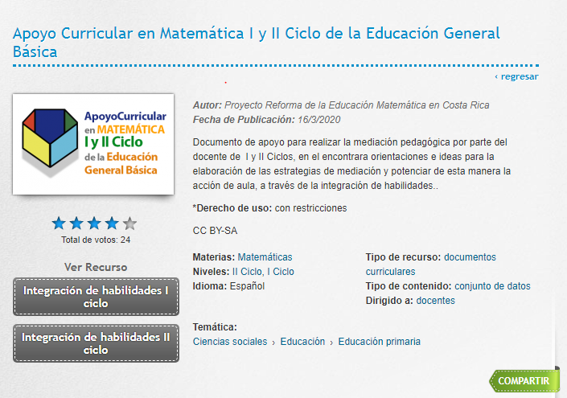
http://mep.go.cr/educatico/apoyo-curricular-matematica-i-ii-ciclo | Apoyo Curricular en Matemática I y II Ciclo de la Educación General Básica: | Integración de habilidades I | Documento de apoyo para realizar la mediación pedagógica por parte del docente de I y II Ciclos, en el encontrara orientaciones e ideas para la elaboración de las estrategias de mediación y potenciar de esta manera la acción de aula, a través de la integración de habilidades.. | DIRECCIÓN DE DESARROLLO CURRICULAR | DRTE-MEP | CC-BY-NC-SA | PDF | TC10 | Texto | Matemáticas | Ciencias Sociales Educación Educación Primaria | II Ciclo, I Ciclo | Docentes | Español | caja de herramientas para docentes, documentos de apoyo, documentos oficiales, evaluación, matemática, plantillas de planeamiento, primaria, recursos, transformación curricular |  |  | https://www.dropbox.com/s/8ecbe36wp2yioft/20180818%20Apoyo%20curricular%2C%20I%20Ciclo-min.pdf?dl=0
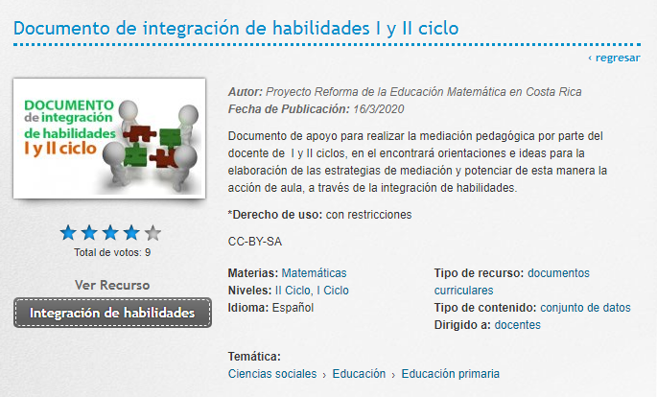
 |  | Integración de habilidades I |  | DIRECCIÓN DE DESARROLLO CURRICULAR | DRTE-MEP | CC-BY-NC-SA | PDF | TC10 |  |  |  |  |  |  |  |  |  | https://www.dropbox.com/s/ccmrioj895x2fbm/20180818%20Apoyo%20curricular%2C%20II%20Ciclo-min.pdf?dl=0
 | Comunicación Oral, Escrita y lectora | La comunicación oral: una oportunidad para acercarnos | Este documento tiene como propósito servir de apoyo para la mediación en el aula. Está dirigido, específicamente, como un material de consulta para el docente. Ofrece, como sugerencia, orientaciones referentes a las técnicas de comunicación oral, escrita y lectoras definidas en el Programa de estudio de Español: comunicación y comprensión lectora. | DIRECCIÓN DE DESARROLLO CURRICULAR | DRTE-MEP | CC-BY-NC-SA | PDF | TC10 | Texto | Español | Ciencias Sociales Educación Educación Secundaria | III, Educación diversificada | Docentes y estudiantes | Español | Comunicación, Oral, Lectura, Comprension, leer, Aprendizaje, afiches, lectora, educación. |  |  | La comunicación oral: una oportunidad para acercarnos
 |  | La comunicación escrita: una oportunidad para reinventar nuestro mundo con la palabra |  | DIRECCIÓN DE DESARROLLO CURRICULAR | DRTE-ME | CC-BY-NC-SA | PDF | TC10 | Texto | Español | Ciencias Sociales Educación Educación Secundaria | III, Educación diversificada | Docentes y estudiantes | Español | Comunicación, Oral, Lectura, Comprension, leer, Aprendizaje, afiches, lectora, educación. |  |  | La comunicación escrita: una oportunidad para reinventar nuestro mundo con la palabra
 |  | Comprensión lectora y elaboración de afiches |  | DIRECCIÓN DE DESARROLLO CURRICULAR | DRTE-ME | CC-BY-NC-SA | PDF | TC10 | Texto | Español | Ciencias Sociales Educación Educación Secundaria | III, Educación diversificada | Docentes y estudiantes | Español | Comunicación, Oral, Lectura, Comprension, leer, Aprendizaje, afiches, lectora, educación. |  |  | Comprensión lectora y elaboración de afiches

